Hoja1
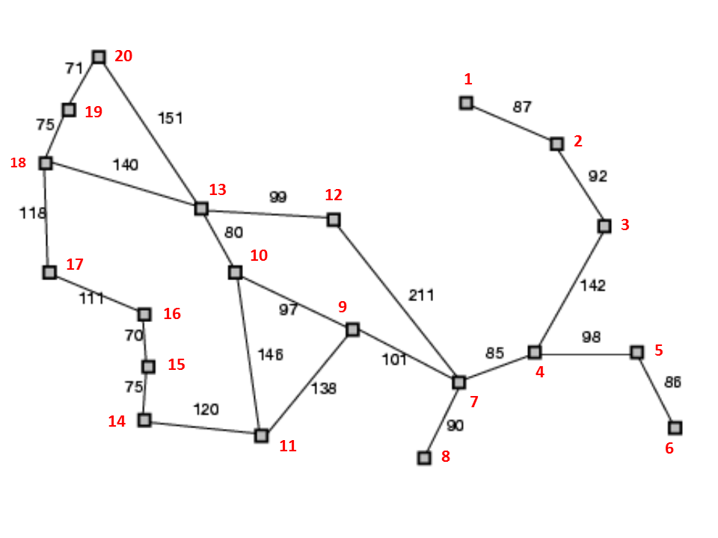
Desde/Hasta | 1 | 2 | 3 | 4 | 5 | 6 | 7 | 8 | 9 | 10 | 11 | 12 | 13 | 14 | 15 | 16 | 17 | 18 | 19 | 20
1 | 0 | 87 | 0 | 0 | 0 | 0 | 0 | 0 | 0 | 0 | 0 | 0 | 0 | 0 | 0 | 0 | 0 | 0 | 0 | 0
2 | 87 | 0 | 92 | 0 | 0 | 0 | 0 | 0 | 0 | 0 | 0 | 0 | 0 | 0 | 0 | 0 | 0 | 0 | 0 | 0
3 | 0 | 92 | 0 | 142 | 0 | 0 | 0 | 0 | 0 | 0 | 0 | 0 | 0 | 0 | 0 | 0 | 0 | 0 | 0 | 0
4 | 0 | 0 | 142 | 0 | 98 | 0 | 85 | 0 | 0 | 0 | 0 | 0 | 0 | 0 | 0 | 0 | 0 | 0 | 0 | 0
5 | 0 | 0 | 0 | 98 | 0 | 86 | 0 | 0 | 0 | 0 | 0 | 0 | 0 | 0 | 0 | 0 | 0 | 0 | 0 | 0
6 | 0 | 0 | 0 | 0 | 86 | 0 | 0 | 0 | 0 | 0 | 0 | 0 | 0 | 0 | 0 | 0 | 0 | 0 | 0 | 0
7 | 0 | 0 | 0 | 85 | 0 | 0 | 0 | 90 | 101 | 0 | 0 | 211 | 0 | 0 | 0 | 0 | 0 | 0 | 0 | 0
8 | 0 | 0 | 0 | 0 | 0 | 0 | 90 | 0 | 0 | 0 | 0 | 0 | 0 | 0 | 0 | 0 | 0 | 0 | 0 | 0
9 | 0 | 0 | 0 | 0 | 0 | 0 | 101 | 0 | 0 | 97 | 138 | 0 | 0 | 0 | 0 | 0 | 0 | 0 | 0 | 0
10 | 0 | 0 | 0 | 0 | 0 | 0 | 0 | 0 | 97 | 0 | 146 | 0 | 80 | 0 | 0 | 0 | 0 | 0 | 0 | 0
11 | 0 | 0 | 0 | 0 | 0 | 0 | 0 | 0 | 138 | 146 | 0 | 0 | 0 | 120 | 0 | 0 | 0 | 0 | 0 | 0
12 | 0 | 0 | 0 | 0 | 0 | 0 | 211 | 0 | 0 | 0 | 0 | 0 | 99 | 0 | 0 | 0 | 0 | 0 | 0 | 0
13 | 0 | 0 | 0 | 0 | 0 | 0 | 0 | 0 | 0 | 80 | 0 | 99 | 0 | 0 | 0 | 0 | 0 | 140 | 0 | 151
14 | 0 | 0 | 0 | 0 | 0 | 0 | 0 | 0 | 0 | 0 | 120 | 0 | 0 | 0 | 75 | 0 | 0 | 0 | 0 | 0
15 | 0 | 0 | 0 | 0 | 0 | 0 | 0 | 0 | 0 | 0 | 0 | 0 | 0 | 75 | 0 | 70 | 0 | 0 | 0 | 0
16 | 0 | 0 | 0 | 0 | 0 | 0 | 0 | 0 | 0 | 0 | 0 | 0 | 0 | 0 | 70 | 0 | 111 | 0 | 0 | 0
17 | 0 | 0 | 0 | 0 | 0 | 0 | 0 | 0 | 0 | 0 | 0 | 0 | 0 | 0 | 0 | 111 | 0 | 118 | 0 | 0
18 | 0 | 0 | 0 | 0 | 0 | 0 | 0 | 0 | 0 | 0 | 0 | 0 | 140 | 0 | 0 | 0 | 118 | 0 | 75 | 0
19 | 0 | 0 | 0 | 0 | 0 | 0 | 0 | 0 | 0 | 0 | 0 | 0 | 0 | 0 | 0 | 0 | 0 | 75 | 0 | 71
20 | 0 | 0 | 0 | 0 | 0 | 0 | 0 | 0 | 0 | 0 | 0 | 0 | 151 | 0 | 0 | 0 | 0 | 0 | 71 | 0

